Sheet1
新鑫公司 4 月度物资采购计划表

序号 | Барааны код物资编码 | Барааны нэр 物资名称 | Хэмжээ стандарт 规格型号 | Хэмжих нэгж计量单位 | 本年度计划消耗定额 |  |  | 提报部门 | 联系人 | 计划提报日期 | 要求现场交货日期 | 备注
 |  |  |  |  |  | 境外自采数量 | 执行部门
1 | 0904010350 | Дугуй толгойтой алх圆头手锤 | 1磅 | 把 |  | 15 |  | 选矿厂 | 王梓屹 | 2026.3.18 | 2026.5.15
2 | 0904010351 | Шүүрдэгчтэй түлхүүр棘轮扳手 | 34 | 把 |  | 15 |  | 选矿厂 | 王梓屹 | 2026.3.18 | 2026.5.15
3 | 0904010352 | Шүүрдэгчтэй түлхүүр棘轮扳手 | 36 | 把 |  | 15 |  | 选矿厂 | 王梓屹 | 2026.3.18 | 2026.5.15
4 | 1109010811 | Хавчигч卡箍 | Хүчилтөрөгч, Ацетелинд хэрэглэгдэнэ 氧气乙炔带用（双钢丝喉箍 10-16mm 丝粗2mm； 13-19mm丝粗2mm） | 个 |  | 400 |  | 选矿厂 | 王梓屹 | 2026.3.18 | 2026.5.15
5 | 0703010520 | Гал буцахаас хамгаалах төхөөрөмж回火器 | Хүчилтөрөгч хэрэглэгдэнэ氧气表用 | 个 |  | 50 |  | 选矿厂 | 王梓屹 | 2026.3.18 | 2026.5.15
6 | 0703010842 | Гал буцахаас хамгаалах төхөөрөмж回火器 | Ацетелинд хэрэглэгдэнэ 乙炔表用 | 个 |  | 50 |  | 选矿厂 | 王梓屹 | 2026.3.18 | 2026.5.15
7 | 0703010843 | Шланк хавчигч 喉箍卡子 | 16-25mm | 个 |  | 100 |  | 选矿厂 | 王梓屹 | 2026.3.18 | 2026.5.15
8 | 0703010844 | Шланк хавчигч 喉箍卡子 | 21-44mm | 个 |  | 100 |  | 选矿厂 | 王梓屹 | 2026.3.18 | 2026.5.15
9 | 0703010845 | Шланк хавчигч 喉箍卡子 | 40-63mm | 个 |  | 100 |  | 选矿厂 | 王梓屹 | 2026.3.18 | 2026.5.15
10 | 0703010846 | Шланк хавчигч 喉箍卡子 | 59-82mm | 个 |  | 100 |  | 选矿厂 | 王梓屹 | 2026.3.18 | 2026.5.15
11 | 1402000308 | Хогийн сав 垃圾桶 | 240 литр (дугуйтай) 240升（带轮子） | 个 |  | 4 |  | 选矿厂 | 王梓屹 | 2026.3.18 | 2026.5.15
12 | 1109010838 | Резинэн хоолой 橡胶水管 | Дотор диаметр DN20 (нэг ороомог нь 20 метр) 内径DN20（每盘20米） | 盘 |  | 10 |  | 选矿厂 | 王梓屹 | 2026.3.18 | 2026.5.15
13 | 0703010068 | Тефлон тууз 生料带 |  | 盘 |  | 1000 |  | 选矿厂 | 王梓屹 | 2026.3.18 | 2026.5.15
14 | 0904010349 | Зүсэгч 割炬（等离子） | LGK-300 зориулалттай, нэг ширхэг нь 10 метр LGK-300用，每把10米 | 把 |  | 6 |  | 选矿厂 | 王梓屹 | 2026.3.18 | 2026.5.15
15 | 0901010181 | Цахилгаан жин 电子台秤 | 20KG | 台 |  | 4 |  | 选矿厂 | 王梓屹 | 2026.3.18 | 2026.5.15
16 | 0904010345 | Модон бариултай сойз钢刷（木柄） |  | 把 |  | 100 |  | 选矿厂 | 王梓屹 | 2026.3.18 | 2026.5.15
17 | 0903100293 | Үйлдвэрийн тоос сорогч 工业吸尘器 | давхар цахилгаан хувилбар YZ668-70L 双电版 | 台 | 0 | 2 |  | 物资设备部 | 刘天助 | 2026.3.12 | 2026.5.15 | 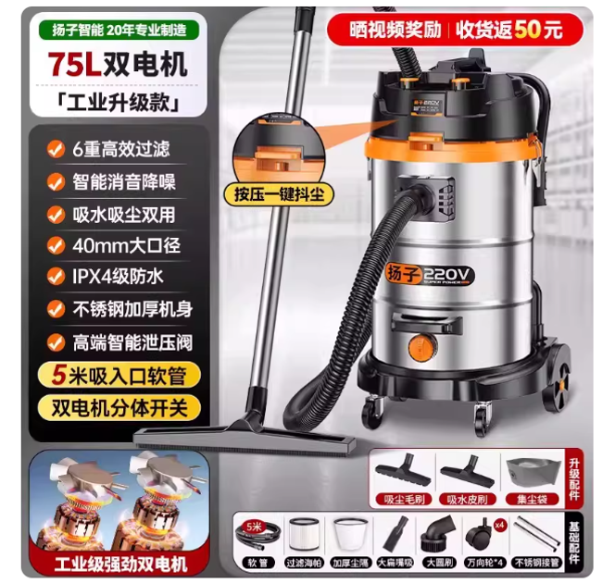
18 | 1403010010 | Сандал 椅子 | Урт 57 × Өргөн 60 × Өндөр 90 长57*宽60*高90 | 把 | 0 | 1 |  | 物资设备部 | 刘天助 | 2026.3.12 | 2026.5.15 | 